아두이노 시퀀스
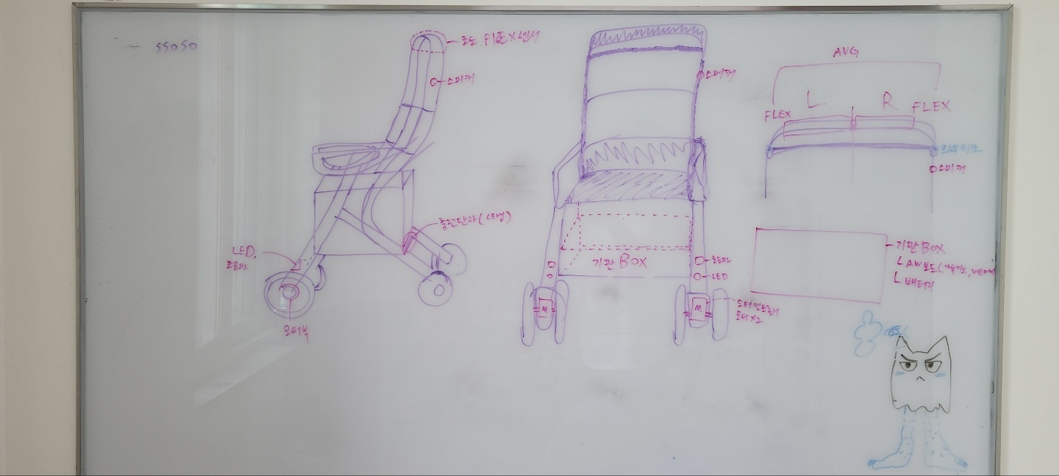
앱

절전 버튼
주행 모터

모터 컨트롤러
기판
자이로
I/O

브레이크 모터

FLEX

I/O
OUTPUT

DB
PC
자료
배터리 잔량 표시 : https://m.blog.naver.com/mapes_khkim/221843712351
엔코더 모터를 통한 브레이크 제어 : https://m.blog.naver.com/PostView.naver?isHttpsRedirect=true&blogId=roboholic84&logNo=221044375678

arduino

 | ON | 켜짐 | IDL | 대기
 | OFF | 꺼짐 | HIGH | 오르막 값
 | READ | 읽는중 | LOW | 내리막 값
 | INIT | 초기화

 | 배터리 | 센서 |  |  |  |  |  | 아두이노 | 모터 |  |  |  | 통신 | 비고 (기능)
 |  | 절전버튼 | 자이로 | FLEX | 초음파 | LED버튼 | LED | 통신 (wemos & mega) | 모터 컨트롤러 | 주행 모터 | 브레이크 모터 | 비고
아두이노 시퀀스 | ON | OFF | READ | READ | READ | OFF | OFF | 자이로 압력 초음파 값 넘어감??? | OFF |  | IDL |  | 배터리가 켜진(주행시작) 시간 전송 | 주행모드
 |  |  | READ > HIGH | READ > HIGH | READ | OFF | OFF |  | ON | ON | IDL | 주행 모터 가동 | 주행 모터 가동 시간 전송 | 언덕길 주행
 |  |  | READ > LOW | READ > LOW | READ | OFF | OFF |  | ON |  | ON | 브레이크 모터 작동 | 브레이크 모터 작송 시간 전송 (LOW값 기준으로 전송되었으니 내리막길 주행) | 내리막길 주행
 |  |  | READ | READ | READ >= VAL | OFF | OFF |  | ON |  | ON | 브레이크 모터 작동 | 브레이크 모터 작송 시간 전송 (Val값 기준으로 전송되었으니 장애물감지) | 장애물 감지
 |  |  | READ | READ | READ | ON | ON |  | IDL |  | IDL |  |  | 라이트 on
 |  |  | READ | READ | READ | OFF | OFF |  | IDL |  | IDL |  |  | 라이트 off
 |  | ON | OFF | OFF | OFF |  |  |  | IDL |  | IDL |  |  | 절전모드 on
 |  | OFF | ON | ON | ON |  |  |  | IDL |  | IDL |  |  | 절전모드 off
 |  | OFF | OFF | OFF | OFF |  |  |  | OFF | OFF | OFF |  |  | 충전중

참조 | 절전모드 | 어르신이 공원에 가서 보행기를 세워두고 앉아서 담소를 나누는 경우 보행기 무게를 줄이기 위해서 무겁고 커다란 배터리를 쓰지 못해서 배터리 소모를 줄이기 위해

 |  | 보행기가 켜져있는 상태에서 몇초후에 자동으로 절전모드로 넘어가서 센서 일부분이 대기 상태로 변환
 |  | 또는 센서만 전원 OFF 상태
 |  | -> 절전모드 필요 여부

쏘소 시퀀스
 |  |  |  | 서버 연결 | 비고
 |  | 날짜 변수
앱 시퀀스 |  |  |  | 이전에 로그인한 사용자라면 자동 로그인 | 앱 실행
 |  |  |  | 로그인 내역이 없거나 최근 로그아웃을 한 사람이면 서버로부터 로그인 시도 | 로그인
 |  |  |  | 로그아웃 버튼 클릭시 서버로부터 로그아웃 | 로그아웃
 |  |  |  | 서버로 회원가입 요청 | 회원가입
앱 실행
서버
 |  |  |  | 서버로부터 주변 디스플레이를 연결, 날짜별 일정 적용 | 디스플레이 연결
 |  |  |  |  | 날짜 설정
 |  |  |  |  | 날짜별 일정 입력
 |  |  |  | 서버에 특정 날짜의 일정 저장 | 일정 저장
 |  |  |  | 서버에 특정 날짜의 일정 저장 | 일정 수정
로그인 여부
회원정보
 |  |  |  | 서버의 특정 날짜의 일정 삭제 | 일정 삭제
회원가입
로그인
 |  |  |  | 서버에 특정 디스플레이에 사용할 레이아웃 선택 | 레이아웃 선택
 |  |  |  | 디스플레이에 선택한 레이아웃 적용 | 레이아웃 적용
 |  |  |  | 레이아웃 목록에 새로운 레이아웃 추가 | 레이아웃 추가
서버 접속
일정
레이아웃

레이아웃 선택
레이아웃 적용
디스플레이 선택
 | arduino |  | 통신 | 모터 | 비고
 | 상태
아두이노 시퀀스

레이아웃 추가
날짜 설정
날짜 저장

날짜 입력, 수정
날짜 삭제

서버 시퀀스

